关系图
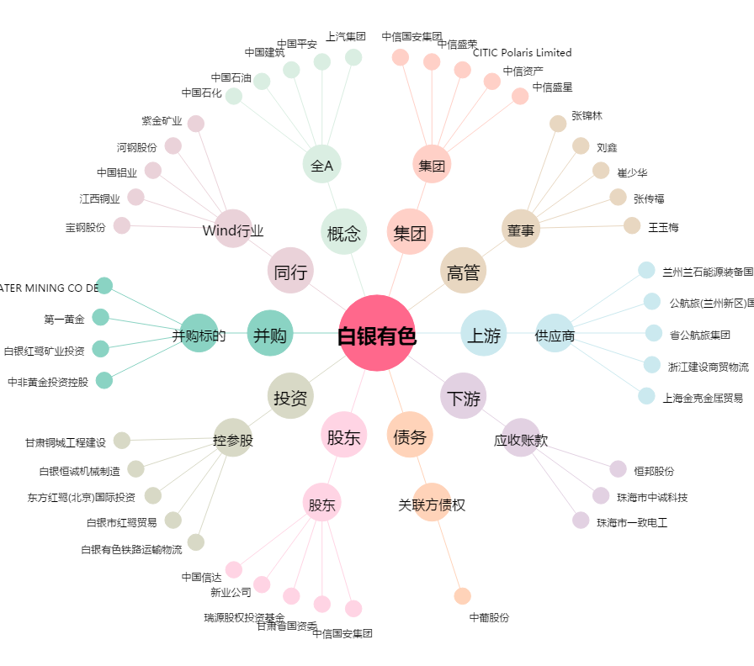
白银有色[601212.SH] - 关系概览图

